工作表1
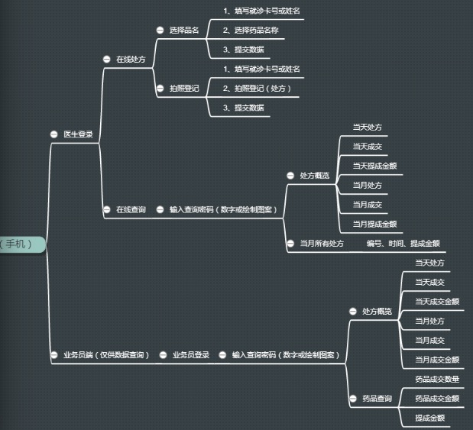
序号 | 功能页面 | 预估工时
1 | 登录页面 | 1
2 | 主页（在线处方、在线查询） | 1
3 | 品名选择提交页面 | 2
4 | 拍照功能页面 | 1
5 | 处方概览页面 | 1
6 | 当月处方列表 | 1
7 | 药品查询页面 | 1
8 | 框架 | 2
9 | 接口对接 | 1

